表紙・改定履歴
Webダイレクト販売

画面設計書
Web申込み専用ページメッセージBox詳細画面
G0204

© 2020 Sasuke Financial Lab Inc.

変 更 記 録
版数 REV. | 作成更新日 | 変 更 内 容 | 担 当
01 | 2020-08-20 | 初版 | 小川
02 | 2020-09-04 | 名称変更 ・「申込マイページメッセージBox詳細画面」→「Web申込み専用ページメッセージBox詳細画面」 画面レイアウト修正 ・「特別条件を確認する」、「引受不可を確認する」→「査定結果を確認する」に一律修正 | 幡司
03 | 2020-09-16 | UI工程初版 | 小川
04 | 2020-11-06 | 連絡参照API追加 | 須永
05 | 2020-11-12 | UIレビュー指摘対応 | 須永
06 | 2020-11-24 | ・UIレビュー指摘対応 ・「ステータス表示リスト」シート追加 | 小川
07 | 2020-11-27 | ・「画面項目定義書」シートにテキストボックスのtypeを追記 ・「画面項目定義書」シートにテキストボックスのプレースホルダーを追記 | 小川
08 | 2020-12-03 | 「アクション項目定義書」シート ・証券番号＋商品名のテキストは文字リンクとすることを追加 「画面レイアウト」シート ・要対応のメッセージにおいても戻るボタンを一律追加 | 須永
09 | 2020-12-09 | 「画面レイアウト」「アクション項目定義書」シート ・トピックステータスコード3(CC確認待ち)はスコープアウトであることを記載 ・メッセージのみでも証券番号の表示の場合があることを追記 ・不備出し(収納経路登録)メール 不備出し(本人確認書類)出しメールのトピックカテゴリーコード誤りを訂正 | 須永
10 | 2020-12-16 | 「画面レイアウト」シート ・トピックカテゴリーコード誤りを訂正 ・確認中ステータスを削除 | 須永
11 | 2020-12-21 | 「アクション項目定義書」シート ・連絡参照APIのレスポンス構造の変更によりIF修正 | 須永
12 | 2021-01-05 | 「アクション項目定義書」シート ・本人確認書類が必要な場合にトピックカテゴリーコードをPOSTするように修正 →セッションに情報があるため、postは連絡IDのみで問題なし。削除とする | 須永
13 | 2021-01-09 | [アクション項目定義書シート] 商品名は申込参照APIではなく、コード一覧から取得するように記載変更（申込参照APIは当画面では呼ばない） ・取得した販売商品コードから、コード一覧の販売商品名を参照し商品名を表示 | 須永
14 | 2021-01-18 | [アクション項目定義書シート] 変更台帳[Web申込-007] クレジットカードをAPI型からリンク型に変更 口座振替の方で、自由欄の返却記載がなかったため追記 | 須永
15 | 2021-01-19 | [画面レイアウト]シート 127行目付近表 項目名「要対応」で各行が「-」「○」という表記が、トピックステータスコードとの紐付けがわかりづらかったため、記載方法を以下のように修正。 項目名「トピックステータスコード」で各行を「1」「2or4」に。 | 木部
16 | 2021-02-01 | [アクション項目定義書]シート ·承諾対象コードの二週目の更新は、使用目的と異なるため更新処理を不要とする(承諾対象コードは手続き中の再開にのみ使用) ·自由欄の連絡IDから連絡情報を取得し、メッセージを表示メッセージBox詳細画面を表示 [画面概要]シート ·登録成功、失敗時のフロー記載を追記 | 須永

画面概要
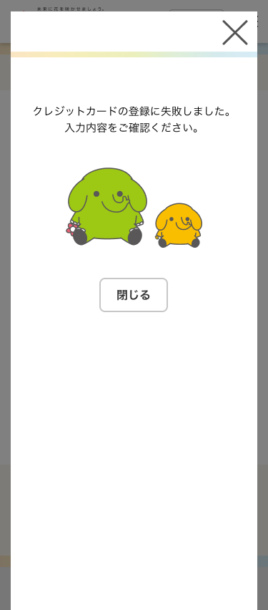
設計説明書 |  |  | システム |  |  | 画面名 | 画面ID
 |  |  | Webダイレクト販売 |  |  | Web申込み専用ページメッセージBox詳細画面 | G0204

 | 1 | 画面概要

 |  | 申込者に対してのメッセージの詳細を表示する画面である。
 |  | 対象となるメッセージ情報は「G0202.Web申込み専用ページトップ画面」のメッセージ。
 |  | または、「G0203.Web申込み専用ページメッセージBox画面」の押下されたメッセージから取得する。

 |  | メッセージの種類によって、画面項目の表示やボタンを変更する。

 | 2 | 画面遷移

 |  | G0203.Web申込み専用ページメッセージBox画面 |  |  | G0204.Web申込み専用ページメッセージBox詳細画面 |  |  | ※必要に応じて変動
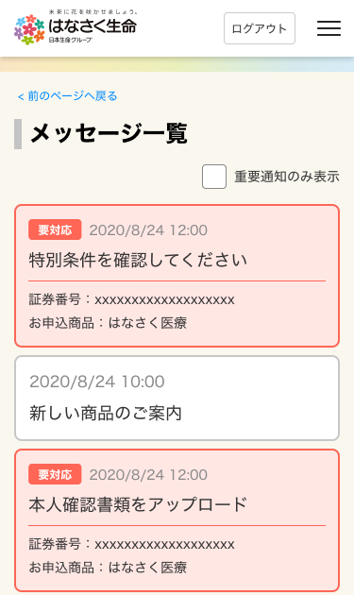
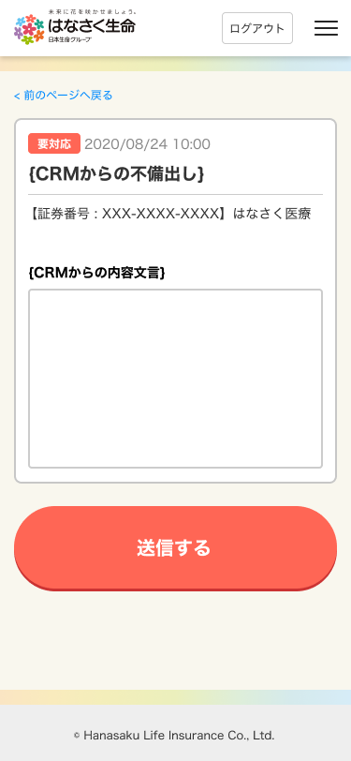
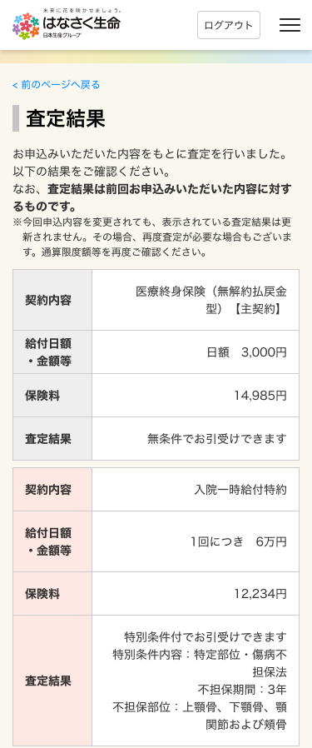

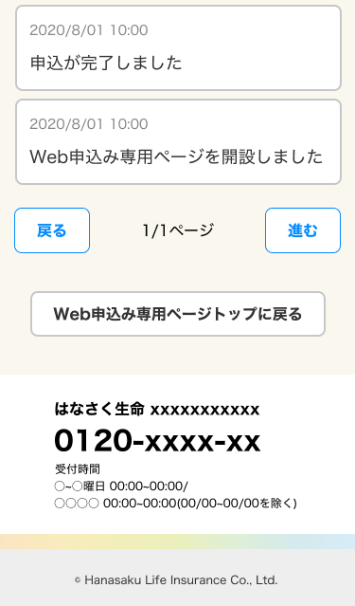

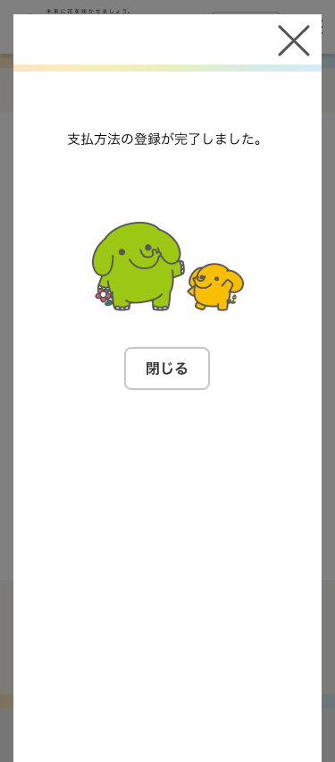
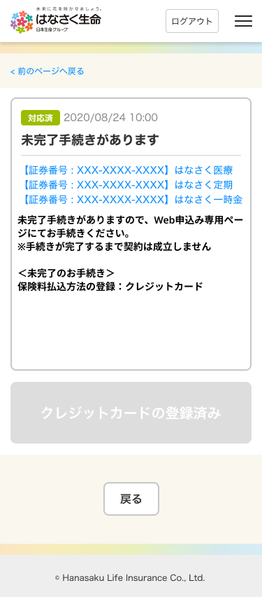
 |  |  |  |  |  |  | 成功時 ポップアップ表示→収納経路登録対応済み
 |  | SBPS登録フロー
 |  | クレジットカード・口座振替の登録ボタン押下
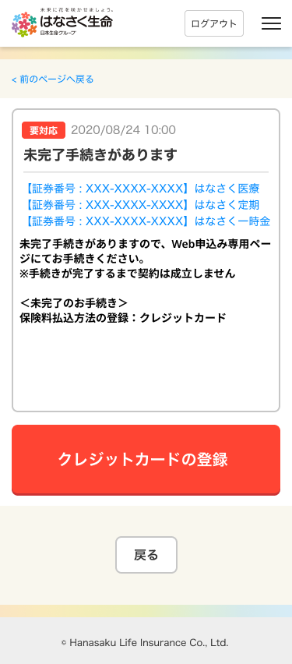

 |  |  |  | SBPS登録完了まで

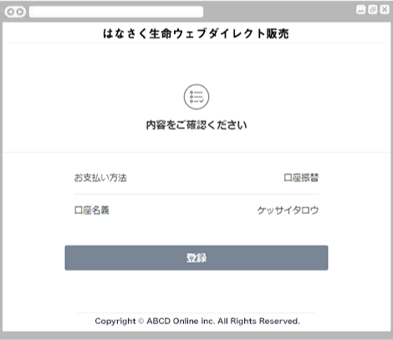

 |  |  |  |  |  |  | 失敗時 ポップアップ表示→要対応もそのまま

画面レイアウト
画面レイアウト |  |  |  |  | システム |  |  |  |  |  | 画面名 |  |  |  | 画面ID
 |  |  |  |  | Webダイレクト販売 |  |  |  |  |  | Web申込み専用ページメッセージBox詳細画面 |  |  |  | G0204

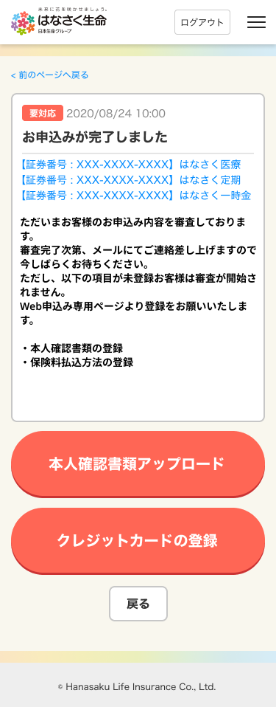
 | 要対応メッセージ
 | ・未対応 |  |  |  |  |  |  |  |  |  |  |  | ・対応済
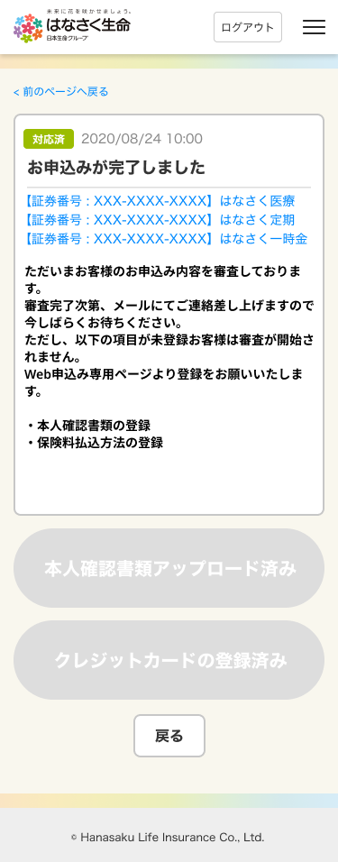
1
2

3

4
5

A
6

7

1

C
 |  |  |  |  |  |  |  |  |  |  |  |  |  |  |  |  | ※対応したボタンは非活性/ボタン名が変更

 | メッセージのみ

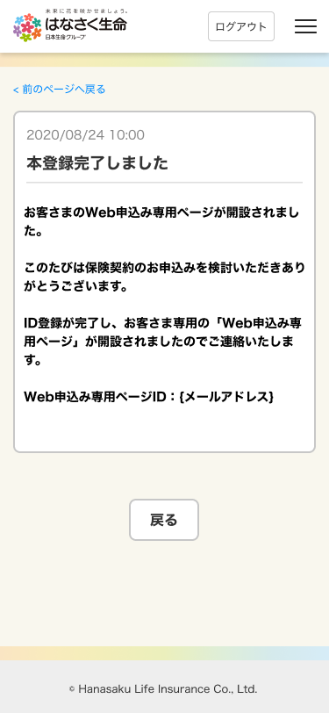

 |  |  |  |  |  |  |  |  | ※証券番号がある場合は、証券番号も表示

 |  | 不備出しメッセージ 回答記載
 |  | ・回答未送信 |  |  |  |  |  | ・回答送信済
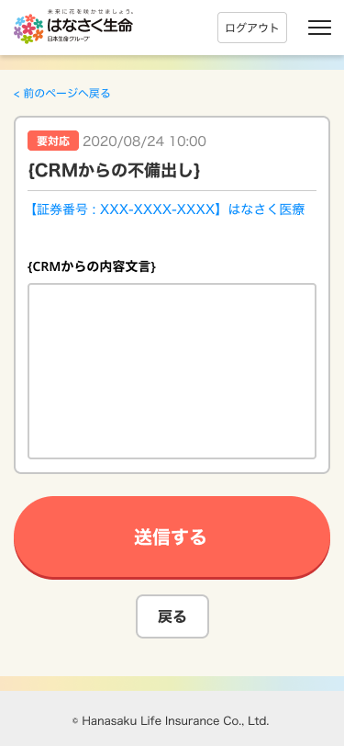
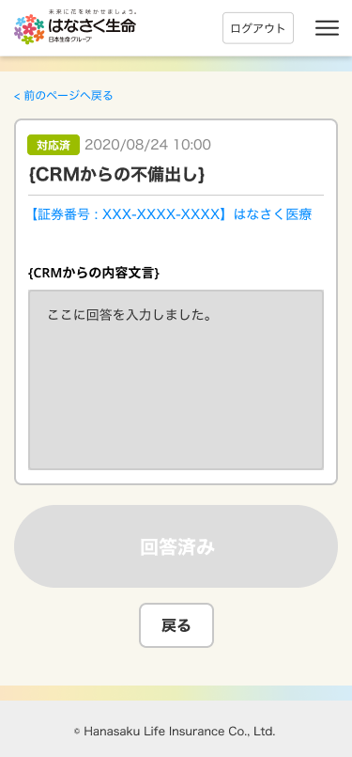

B

 | ■メッセージの表示制御

 |  | メッセージの表示一覧
 |  | ※タイトル・本文の詳細はメール設計書を参照
 |  | ※トピックカテゴリーコードによってステータスラベル表示・ボタンを切り替える。トピックステータスコードによってステータスラベルを変更
 |  | ※戻るボタンは一律表示 |  |  |  |  |  |  |  |  |  |  |  |  |  |  |  | ※参考：コード一覧
 |  | No | メール内容 |  |  |  | トピック カテゴリーコード | トピック ステータスコード |  |  |  | ボタン名 |  |  |  | 遷移先 |  | 121 | トピックカテゴリーコード | topicCategoryCode | 1 | 本人確認書類提出
 |  | 1 | 本登録完了メール |  |  |  | 8 | 1 |  |  |  | ー |  |  |  | ー |  |  |  |  | 2 | 収納情報設定
 |  | 2 | 申込完了(登録未済あり)メール ※申込完了時、未設定のものだけ表示 ※両方(収納経路・本人確認書類)未設定だった場合は２つボタンを表示し、どちらも対応した場合に対応済みとなる |  |  |  | 1,2 | 2or4 |  |  |  | 本人確認書類アップロード |  |  |  | G0206_Web申込み専用ページ本人確認書類提出画面 |  |  |  |  | 3 | 条件付き承諾
 |  |  |  |  |  |  |  |  |  |  |  | クレジットカードの登録/振替口座の登録 |  |  |  | SBPS |  |  |  |  | 4 | 引き受け不可
 |  | 3 | 申込完了メール |  |  |  | 8 | 1 |  |  |  | ー |  |  |  | ー |  |  |  |  | 5 | 本人確認書類提出(CRM起票)
 |  | 4 | 申込み未完了メール |  |  |  | 8 | 1 |  |  |  | ー |  |  |  | ー |  |  |  |  | 6 | 収納情報設定(CRM起票)
 |  | 5 | 申込み完了期限超過メール |  |  |  | 8 | 1 |  |  |  | ー |  |  |  | ー |  |  |  |  | 7 | その他不備(CRM起票)
 |  | 6 | 収納経路未設定メール |  |  |  | 2 | 2or4 |  |  |  | クレジットカードの登録/振替口座の登録 |  |  |  | SBPS |  |  |  |  | 8 | 庶連絡
 |  | 7 | 本人確認書類未設定メール |  |  |  | 1 | 2or4 |  |  |  | 本人確認書類アップロード |  |  |  | G0206_Web申込み専用ページ本人確認書類提出画面
 |  | 8 | 不備出しメール |  |  |  | 7 (トピックステータス対応不要以外) | 2or4 |  |  |  | 送信する |  |  |  | ー
 |  | 9 | 不備出し(収納経路登録)メール |  |  |  | 6 | 2or4 |  |  |  | クレジットカードの登録/振替口座の登録 |  |  |  | SBPS
 |  | 10 | 不備出し(本人確認書類)出しメール |  |  |  | 5 | 2or4 |  |  |  | 本人確認書類アップロード |  |  |  | G0206_Web申込み専用ページ本人確認書類提出画面
 |  | 11 | 不備出し(メッセージのみ)メール |  |  |  | 8 (トピックステータス対応不要) | 1 |  |  |  | ー |  |  |  | ー
 |  | 12 | 不備未対応メール |  |  |  | (未対応メールに準ずる) | (未対応メールに準ずる) |  |  |  | (未対応メールに準ずる) |  |  |  | (未対応メールに準ずる)
 |  | 13 | 査定結果メッセージメール(条件付き) |  |  |  | 3 | 2or4 |  |  |  | 査定結果を確認する |  |  |  | G0208_Web申込み専用ページ特別条件付・承諾対応画面
 |  | 14 | 査定結果メッセージメール(引き受け不可) |  |  |  | 4 | 1 |  |  |  | 査定結果を確認する |  |  |  | G0211_Web申込み専用ページ引受不可確認画面
 |  | 15 | 条件付き未対応メール |  |  |  | (未対応メールに準ずる) | (未対応メールに準ずる) |  |  |  | (未対応メールに準ずる) |  |  |  | (未対応メールに準ずる)
 |  | 16 | 契約未成立メール |  |  |  | 8 | 1 |  |  |  | ー |  |  |  | ー

 |  | トピックステータスによるステータスラベルの変更
 |  | ステータスコード |  | ステータス名 |  | 表示ラベル名
 |  | 1 |  | 対応不要 |  | (ステータスラベル非表示)
 |  | 2 |  | 未対応 |  | 要対応
 |  | 3 |  | CC確認待ち |  | 現在未使用
 |  | 4 |  | 対応済 |  | 対応済

 |  | メッセージのボタン・入力欄の状態
 |  | No | ボタン名 |  |  |  | ステータス変化 |  |  | ステータスによるボタン状態 |  |  |  | ステータスによる他入力欄の状態
 |  | 1 | 本人確認書類アップロード |  |  |  | 要対応：未登録 対応済：Web申込み専用ページの本人確認書類アップロードで正常に登録 |  |  | 要対応：本人確認書類アップロード 対応済：本人確認書類アップロード済み |  |  |  | -
 |  | 2 | クレジットカードの登録/振替口座の登録 |  |  |  | 要対応：未登録 対応済：SBPS画面で正常に登録 |  |  | 要対応：本人確認書類アップロード 対応済：クレジットカードの登録済み/振替口座の登録済み |  |  |  | -
 |  | 3 | 送信する |  |  |  | 要対応：回答送信前 対応済：回答送信 |  |  | 要対応：送信する 対応済：回答済み |  |  |  | ※不備出しメールはテキストエリアが存在 要対応：入力可能 対応済：回答内容がプリセットされ変更不可
 |  | 4 | 査定結果を確認する |  |  |  | 要対応：未対応 対応済：G0208_Web申込み専用ページ特別条件付・承諾対応画面 で承諾または取り消しボタン押下 ※その後、意向確認がある場合はそちらも対応後 |  |  | 要対応：査定結果を確認する 対応済：査定結果を確認する ※対応済みでも活性のままとする |  |  |  | -
 |  | 5 | 査定結果を確認する ※引き受け不可の場合 |  |  |  | ※要対応メッセージではないため ステータス変更なし |  |  | - |  |  |  | -

アクション項目定義書
#VALUE! |  | システム |  |  | 画面名 |  |  | 画面ID
 |  | Webダイレクト販売 |  |  | Web申込み専用ページメッセージBox詳細画面 |  |  | G0204
アクションID | アクション名 |  | アクションの処理概要 |  |  | 項目 | I/O |  | データ入出力 |  |  | データ処理 (特記事項記載)
 |  |  |  |  |  |  |  |  | I/F等 | 項 目 名 | I/F等（基幹システム）
1 | 初期表示 |  | 連絡IDを指定して画面遷移してきた状態 ・連絡IDに紐づくメッセージをセッションの情報から取得 ・トピックカテゴリーコードによって 表示ボタンやテキストエリアの表示の出しわけを行う ・トピックカテゴリーステータスによって、 ステータスラベル、ボタンの状態を変更する ※表示の詳細は [画面レイアウトシート_メッセージの表示制御]参照 |  |  | 連絡ID | O（H） |  | POST | 連絡ID | -
 |  |  |  |  |  | トピックステータスコード | O |  | セッション | メッセージ[x].トピックカテゴリー.[x].トピックステータスコード | - | POSTの連絡IDとメッセージ[x].連絡IDに紐づくオブジェクト 取得した販売商品コードから、コード一覧の販売商品名を参照し商品名を表示 証券番号＋商品名は文字リンクとする 遷移先は「G0205_Web申込み専用ページ申込データ確認画面」
 |  |  |  |  |  | メッセージメッセージ日 | O |  | セッション | メッセージ.[x].掲載日時 | -
 |  |  |  |  |  | メッセージタイトル | O |  | セッション | メッセージ.[x].メッセージBoxタイトル | -
 |  |  |  |  |  | 証券番号 商品名 | O |  | セッション | メッセージ.[x].販売商品コード メッセージ.[x].証券番号 | -
 |  |  |  |  |  | メッセージ内容 | O |  | セッション | メッセージ.[x].メッセージBox本文 | -
2 | ボタンアクション |  | メッセージの応対内容の種類によって挙動を変更 |  |  | - | - |  | - | - | -
 |  |  | OR | 不備対応(テキストの回答)が必要な場合 ・自由入力文字種範囲チェックでエラーとなっていない場合処理を続行 ・確認画面にて回答内容と送信の承諾をとり、回答内容を非同期で送信 ・送信完了後に通知で送信完了メッセージを表示 ※共通画面仕様書の「確認画面のリスト」および「通知画面のリスト」参照 |  | 連絡ID | I |  | 連絡対応済API | 連絡ID | - | 当メッセージの連絡ID
 |  |  |  |  |  | 対応済情報 | I |  | 連絡対応済API | 対応済みカテゴリーコード | - | 固定値：7
 |  |  |  |  |  |  | I |  | 連絡対応済API | 対応済みカテゴリーコード | - | 対応したカテゴリーコードのステータスを変更 固定値：4(対応済)
 |  |  |  |  |  | 回答 | I |  | 連絡対応済API | 回答テキスト | - | 入力内容
 |  |  |  | 本人確認書類の提出が必要な場合 ・ 連絡IDをPOSTし「G0206.Web申込み専用ページ本人確認情報アップロード画面」に遷移 ※G0206.Web申込み専用ページ本人確認情報アップロード画面で登録後に対応済みの処理を行う |  | 連絡ID | I |  | POST | 連絡ID | - | 当メッセージの連絡ID
修正【変更管理－007】
クレジットカードをAPI型からリンク型に変更
 |  |  |  | クレジットカード未登録の場合 ・SBPSの画面に遷移 ・操作後、当画面に遷移 ・処理結果ステータスによって処理を変更 ▼登録成功： ・自由欄の連絡IDから連絡情報を取得し、メッセージBox詳細画面を表示 ・連絡対応済みAPIをコールし、連絡を対応済みに設定 ※連絡のカテゴリーが全て対応済みになった場合は、ラベルも対応済みに変更すること ・ボタンを非活性にする ・通知画面で、登録完了を表示 ▼登録失敗： ・通知画面で、失敗したため再度登録処理を促す文言を表示する ※通知画面の内容は共通画面設計書の「通知画面リスト」シート参照 |  | 支払い方法 | I |  | SBペイメントサービスの口座振替サービス | pay_method | - | credit(クレジットカード決済)
 |  |  |  |  |  | マーチャントID | I |  | SBペイメントサービスの口座振替サービス | merchant_id | - | {加盟店を識別するID} "73071"
 |  |  |  |  |  | サービスID | I |  | SBペイメントサービスの口座振替サービス | service_id | - | {加盟店のサービスを識別するID} "003"
 |  |  |  |  |  | 顧客ID | I |  | SBペイメントサービスの口座振替サービス | cust_code | - | {加盟店にて管理されている顧客ID} 証券番号（※申込時、複数申込だった場合は代表証券番号）
 |  |  |  |  |  | 顧客利用端末タイプ | I |  | SBペイメントサービスの口座振替サービス | terminal_type | - | "0"（PC） ※PC、タブレット、スマホは”０”設定
 |  |  |  |  |  | 登録完了時URL | I |  | SBペイメントサービスの口座振替サービス | success_url | - | G0204_Web申込み専用ページメッセージBox詳細画面URL
 |  |  |  |  |  | 登録キャンセル時URL | I |  | SBペイメントサービスの口座振替サービス | cancel_url | - | G0204_Web申込み専用ページメッセージBox詳細画面URL
 |  |  |  |  |  | 登録エラー時URL | I |  | SBペイメントサービスの口座振替サービス | error_url | - | G0204_Web申込み専用ページメッセージBox詳細画面URL
 |  |  |  |  |  | 登録メッセージ先CGI | I |  | SBペイメントサービスの口座振替サービス | pagecon_url | - | G0204_Web申込み専用ページメッセージBox詳細画面URL
 |  |  |  |  |  | リクエスト日時 | I |  | SBペイメントサービスの口座振替サービス | request_date | - | YYYYMMDDHHMISS
 |  |  |  |  |  | チェックサム | I |  | SBペイメントサービスの口座振替サービス | sps_hashcode | - | SBペイメントに送る全ての項目を連結した値＋ SBペイメント提供のハッシュキーを SHA１に変換
 |  |  |  |  |  | 自由欄1 | I |  | SBペイメントサービスの口座振替サービス | free1 | - | 当メッセージの連絡ID
 |  |  |  |  |  | 処理結果・支払い方法 | O |  | SBペイメントサービスの口座振替サービス | res_pay_method | - | credit: クレジットカード決済
 |  |  |  |  |  | 処理結果ステータス | O |  | SBペイメントサービスの口座振替サービス | res_result | - | OK NG
 |  |  |  |  |  | 自由欄1 | O |  | SBペイメントサービスの口座振替サービス | free1 | - | 当メッセージの連絡ID
 |  |  |  |  |  | 商品付加ID | I |  | 申込更新API | 商品付加ID | - | 連絡IDに紐づく申込IDの商品付加ID ※申込商品分
 |  |  |  |  |  | 商品付加バージョン | I |  | 申込更新API | 商品付加バージョン | - | 連絡IDに紐づく申込IDの商品付加ID ※商品付加バージョン
 |  |  |  |  |  | 支払い方法登録完了 | I |  | 申込更新API | 商品グループ[x].承諾.[x].承諾対象コード 商品グループ[x].承諾.[x].承諾日時 | - | 固定値：13 日時はシステム日時
 |  |  |  |  |  | 連絡ID | I |  | 連絡対応済API | 連絡ID | -
 |  |  |  |  |  | 対応済情報 | I |  | 連絡対応済API | 対応済みカテゴリーコード | - | 対応したカテゴリーコード
 |  |  |  |  |  |  | I |  | 連絡対応済API | 対応済みステータスコード | - | 対応したカテゴリーコードのステータスを変更 固定値：4(対応済)
 |  |  |  | 口座振替未登録の場合 ・SBPSの画面に遷移 ・操作後、当画面に遷移 ・処理結果ステータスによって処理を変更 ▼登録成功： ・自由欄の連絡IDから連絡情報を取得し、メッセージBox詳細画面を表示 ・連絡対応済みAPIをコールし、連絡を対応済みに設定 ※連絡のカテゴリーが全て対応済みになった場合は、ラベルも対応済みに変更すること ・申込更新APIをコールし、承諾対象コードを更新する ・ボタンを非活性にする ・通知画面で、登録完了を表示 ▼登録失敗： ・通知画面で、失敗したため再度登録処理を促す文言を表示する ※通知画面の内容は共通画面設計書の「通知画面リスト」シート参照 |  | 支払い方法 | I |  | SBペイメントサービスの口座振替サービス | pay_method | - | accttransfer(口座振替サービス)
 |  |  |  |  |  | マーチャントID | I |  | SBペイメントサービスの口座振替サービス | merchant_id | - | {加盟店を識別するID} "73071"
 |  |  |  |  |  | サービスID | I |  | SBペイメントサービスの口座振替サービス | service_id | - | {加盟店のサービスを識別するID} "003"
 |  |  |  |  |  | 顧客ID | I |  | SBペイメントサービスの口座振替サービス | cust_code | - | {加盟店にて管理されている顧客ID} 証券番号（※申込時、複数申込だった場合は代表証券番号）
 |  |  |  |  |  | 顧客利用端末タイプ | I |  | SBペイメントサービスの口座振替サービス | terminal_type | - | "0"（PC） ※PC、タブレット、スマホは”０”設定
 |  |  |  |  |  | 登録完了時URL | I |  | SBペイメントサービスの口座振替サービス | success_url | - | G0204_Web申込み専用ページメッセージBox詳細画面URL
 |  |  |  |  |  | 登録キャンセル時URL | I |  | SBペイメントサービスの口座振替サービス | cancel_url | - | G0204_Web申込み専用ページメッセージBox詳細画面URL
 |  |  |  |  |  | 登録エラー時URL | I |  | SBペイメントサービスの口座振替サービス | error_url | - | G0204_Web申込み専用ページメッセージBox詳細画面URL
 |  |  |  |  |  | 登録メッセージ先CGI | I |  | SBペイメントサービスの口座振替サービス | pagecon_url | - | G0204_Web申込み専用ページメッセージBox詳細画面URL
 |  |  |  |  |  | リクエスト日時 | I |  | SBペイメントサービスの口座振替サービス | request_date | - | YYYYMMDDHHMISS
 |  |  |  |  |  | チェックサム | I |  | SBペイメントサービスの口座振替サービス | sps_hashcode | - | SBペイメントに送る全ての項目を連結した値＋ SBペイメント提供のハッシュキーを SHA１に変換
 |  |  |  |  |  | 自由欄1 | I |  | SBペイメントサービスの口座振替サービス | free1 | - | 当メッセージの連絡ID
 |  |  |  |  |  | 処理結果・支払い方法 | O |  | SBペイメントサービスの口座振替サービス | res_pay_method | - | accttransfer(口座振替サービス)
 |  |  |  |  |  | 処理結果ステータス | O |  | SBペイメントサービスの口座振替サービス | res_result | - | OK NG
 |  |  |  |  |  | 自由欄1 | O |  | SBペイメントサービスの口座振替サービス | free1 | - | 当メッセージの連絡ID
 |  |  |  |  |  | 商品付加ID | I |  | 申込更新API | 商品付加ID | - | 連絡IDに紐づく申込IDの商品付加ID ※申込商品分
 |  |  |  |  |  | 商品付加バージョン | I |  | 申込更新API | 商品付加バージョン | - | 連絡IDに紐づく申込IDの商品付加ID ※商品付加バージョン
 |  |  |  |  |  | 支払い方法登録完了 | I |  | 申込更新API | 商品グループ[x].承諾.[x].承諾対象コード 商品グループ[x].承諾.[x].承諾日時 | - | 固定値：13 日時はシステム日時
 |  |  |  |  |  | 連絡ID | I |  | 連絡対応済API | 連絡ID | -
 |  |  |  |  |  | 対応済情報 | I |  | 連絡対応済API | 対応済みカテゴリーコード | - | 対応したカテゴリーコード
 |  |  |  |  |  |  | I |  | 連絡対応済API | 対応済みステータスコード | - | 対応したカテゴリーコードのステータスを変更 固定値：4(対応済)
 |  |  |  | 査定結果を確認する場合 カテゴリーコードが特別条件の場合 ・ 「G0208.Web申込み専用ページ特別条件付・不承諾対応画面」に遷移 カテゴリーコードが引受不可の場合 ・ 「G0211.Web申込み専用ページ引受不可確認画面」に遷移 |  | 連絡ID | I |  | POST | 連絡ID | -
 |  |  |  | 上記以外の場合(戻る) ・ 「G0203.Web申込み専用ページメッセージBox画面」に遷移 |  | - | - |  | - | - | -

メッセージ一覧
メッセージ一覧 |  | システム |  | 画面名 | 画面ID
 |  | Webダイレクト販売 |  | Web申込み専用ページメッセージBox詳細画面 | G0204
No | メッセージ名 | メッセージタイミング | 備考

修正【変更管理－007】
クレジットカードをAPI型からリンク型に変更
1 | 全必須項目未入力 | 回答アクションによる入力チェックエラー時 | 回答入力欄が表示されており、回答が入力されていない状態で送信が押された場合
2 | 口座リジェクト （Web申込専用ページ） | 口座振替の登録が失敗した場合
3 | クレジットカードリジェクト （Web申込専用ページ） | クレジットカードの登録が失敗した場合

 |  |  | ※メッセージ内容は[画面設計書_メッセージ仕様]参照

